Előrejelző Függvények
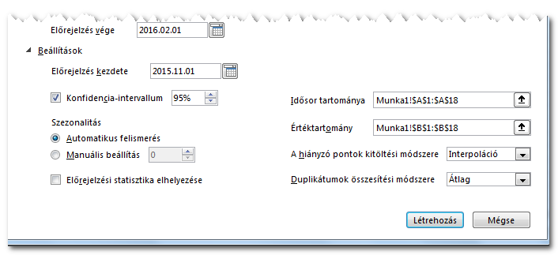
Az Excel 2016 előrejelző függvényei ForeCasting

Angol | Magyar | Minél több Historikus adatunk van, annál pontosabb lesz az előrejelzés (Főleg Szezonalitás esetén)
FORECAST.LINEAR | ELŐREJELZÉS.LINEÁRIS | Az ismert korábbi értékekből jósol jövőbeli értékeket Lineáris Regresszió módszerével
FORECAST.ETS | ELŐREJELZÉS.ESIM | Szezonális (Időben ismétlődő) adatok esetén
FORECAST.ETS.SEASONALITY | ELŐREJELZÉS.ESIM.SZEZONALITÁS | A megadott minta alapján megállapítja a kezdő és végidőpontok közötti ismétlődő mintázatot, és ez alapján megmondja, hogy szerinte hány pontből áll egy periódus
FORECAST.ETS.CONFINT | ELŐREJELZÉS.ESIM.KONFINT | Az előrejelzés VALÓSZÍNŰSÉGI (KONFIDENCIA) intervallumát adja vissza. A becslés +/- várható eltérése
Módszer
Historikus, azaz múltbéli adatsorok alapján, matematikai statisztikai módszerekkel megbecsülni a jövőbeli történéseket
Fogalmak
Idősor
Minden adatpont (Y) egy időponthoz (X) tartozik. Az idősor folyamatos, az időpontok közötti távolság azonos
Szezonalitás
Az adatpontok értékeiben megfigyelhető periódikusan ismétlődő mintázat, kilengés.
Periódus
A szezonalitás mintázata mennyi adatpont vagy időpont után kezd ismétlődni
Konfidencia intervallum
A becsült vagy előrejelzett érték milyen intervallumon belül, milyen tűréssel valósulhat meg + / - irányban
Hiányzó időpontok /adatpontok
Az idősor a feltételezés szerint folyamatos. (Órák, Napok, hetek, hónapok, stb...)
Ha hiányzik egy időpont, akkor azt lehet helyettesíteni:
Nullával, vagy
Megadhatjuk, hogy a megelőző és a következő adat aggregfációjával (Átlag, max, Min, Median..)

Előre jelző munkalap - Forecast Sheet
Múlbéli Idő és adatpontok
Jövőbeni időpontok
Az egész kijelölése
Adatok -> Előrejelzési munkalap

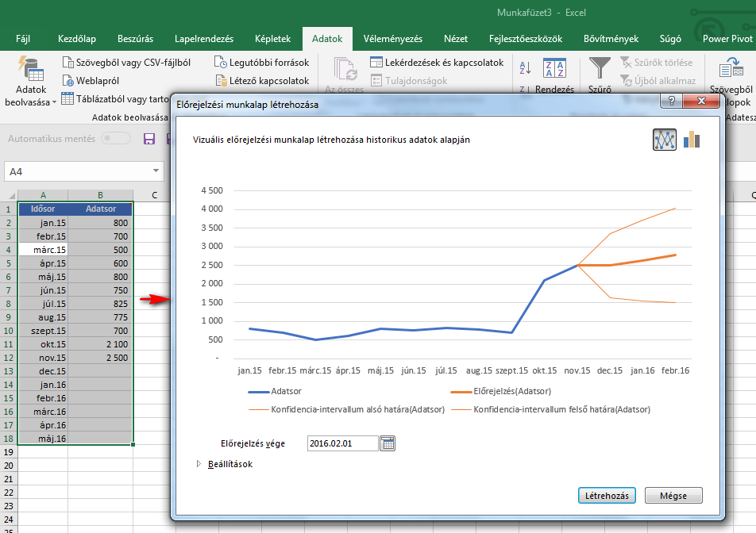

Beállítások
A függvényeknél már megismert paraméterek interaktívan is megadhatók

Linear-ForeCast-Manual
Előrejelzés Lineáris Forecast segítségével
Az adatsorban nem figyelhető meg szezonalitás, illetve ez a módszer azt nem figyeli magától.

Múltbéli és előrejelzendő forgalom

Date | Units sold
Jan-15 | 800
Feb-15 | 700
Mar-15 | 500 | B35-ös cellába | X: | Az első jövőbeni időpont (X)
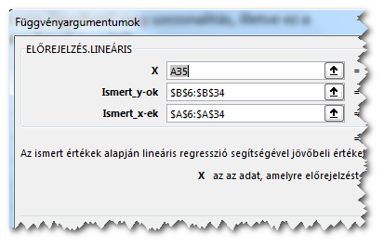
Apr-15 | 600 |  | Ismert Y-ok: | A múltbeli adatpontok (Y) - B oszlop
May-15 | 800 |  | Ismert X-ek: | A múltbeli időpontok (X) - A oszlop
Jun-15 | 750
Jul-15 | 825 |  | Utána lehúzni a többi jövőbeni időpont mentén
Aug-15 | 775
Sep-15 | 700
Oct-15 | 800
Nov-15 | 725
Dec-15 | 650
Jan-16 | 775
Feb-16 | 725
Mar-16 | 550
Apr-16 | 650
May-16 | 825
Jun-16 | 825
Jul-16 | 850
Aug-16 | 800
Sep-16 | 775
Oct-16 | 825
Nov-16 | 600
Dec-16 | 850
Jan-17 | 800
Feb-17 | 750
Mar-17 | 625
Apr-17 | 700
May-17 | 850
Jun-17 | 773
Jul-17 | 776
Aug-17 | 778
Sep-17 | 781
Oct-17 | 783
Nov-17 | 785
Dec-17 | 788

Seasonal-ForeCast-Manual
Előrejelzés Exponenciális simítás segítségével
Az adatsorban megfigyelhető szezonalitás, ez a módszer ezt automatikusan detektálni is tudja.

Múltbéli és előrejelzendő forgalom

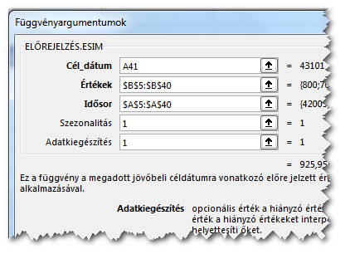
Date | Units sold | Confidence | Upper Bound | Lower Bound
Jan-15 | 800 |  |  |  | B43 cellába | Az első előrejelzett adat
Feb-15 | 700
Mar-15 | 500 |  |  |  |  |  | Cél dátum: | Az első jövőbeni időpont (X)
Apr-15 | 600 |  |  |  |  |  | Értékek: | A múltbeli adatpontok (Y) - B oszlop
May-15 | 800 |  |  |  |  |  | Idősor: | A múltbeli időpontok (X) - A oszlop
Jun-15 | 750 |  |  |  |  |  | Szezonalitás: | Egy szezon hány idő/adatpontból áll
Jul-15 | 825 |  |  |  |  |  |  | Ha 1-es vagy elhagyjuk, akkor Az Excel állapítja meg
Aug-15 | 775 |  |  |  |  |  | Adatkiegészítés: | A hiányzó adatpontokat hozzáadja-e az Excel
Sep-15 | 700 |  |  |  |  |  |  | Ha 1-es, akkor kiegészíti, ha 0, akkor nullákal helyettesíti
Oct-15 | 2,100 |  |  |  |  |  | Aggregáció: | Ha egy adatpont többször is előfordul, akkor az értékeket hogyan összesítse egy értékké
Nov-15 | 2,500 |  |  |  |  |  |  | 1-es, átlag (alap), 2-es…, 3-as … stb
Dec-15 | 3,200
Jan-16 | 775 |  |  |  |  |  | Utána lehúzni a többi jövőbeni időpont mentén
Feb-16 | 725
Mar-16 | 550
Apr-16 | 650
May-16 | 825
Jun-16 | 825 |  |  |  | C43 cellába | A valószínűségi intervallum
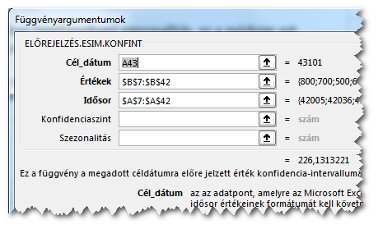
Jul-16 | 850
Aug-16 | 800
Sep-16 | 775
Oct-16 | 2,500
Nov-16 | 3,000 |  |  |  |  |  | Konfidencia Szint: | 0 és 1 közötti számérték
Dec-16 | 3,500 |  |  |  |  |  |  | Alap értéke, ha nem adjuk meg, 0,95
Jan-17 | 800
Feb-17 | 750
Mar-17 | 625
Apr-17 | 700
May-17 | 850
Jun-17 | 900
Jul-17 | 950
Aug-17 | 900
Sep-17 | 875 |  |  |  | D43 cellába | A becsüllt érték felső határa
Oct-17 | 2,500
Nov-17 | 2,500 |  |  |  |  | Becsült érték + Konfidencia
Dec-17 | 3,500
Jan-18 | 926 | 226 | 1,152 | 700 | E43 cellába | A becsüllt érték alsó határa
Feb-18 |  | 253 | 253 | (253)
Mar-18 |  | 277 | 277 | (277) |  | Becsült érték - Konfidencia
Apr-18 |  | 300 | 300 | (300)
May-18 |  | 321 | 321 | (321)
Jun-18 |  | 341 | 341 | (341)
Jul-18 |  | 359 | 359 | (359)
Aug-18 |  | 377 | 377 | (377)
Sep-18 |  | 395 | 395 | (395)
Oct-18 |  | 411 | 411 | (411)
Nov-18 |  | 427 | 427 | (427)
Dec-18 |  | 442 | 442 | (442)

Seasonality

Statistics

ForeCast Sheet-Automatic
 | Units sold | Előrejelzés(Units sold) | Konfidencia-intervallum alsó határa(Units sold) | Konfidencia-intervallum felső határa(Units sold)
 | 800
 | 700
 | 500
 | 600
 | 800
 | 750
 | 825
 | 775
 | 700
 | 2100
 | 2500
 | 3200
 | 775
 | 725
 | 550
 | 650
 | 825
 | 825
 | 850
 | 800
 | 775
 | 2500
 | 3000
 | 3500
 | 800
 | 750
 | 625
 | 700
 | 850
 | 900
 | 950
 | 900
 | 875
 | 2500
 | 2500
 | 3500 | 3500 | 3500 | 3500
 |  | 925.95398999 | 699.82266791 | 1152.0853121
 |  | 876.70554345 | 623.68045809 | 1129.7306288
 |  | 700.43790158 | 423.02232187 | 977.8534813
 |  | 789.72408174 | 489.80974857 | 1089.6384149
 |  | 970.63837887 | 649.7187531 | 1291.5580046
 |  | 959.94186628 | 619.23392238 | 1300.6498102
 |  | 1011.1661629 | 651.68570445 | 1370.6466213
 |  | 962.39746968 | 585.00854647 | 1339.7863929
 |  | 912.6187121 | 518.06757041 | 1307.1698538
 |  | 2475.8844515 | 2064.8237329 | 2886.9451702
 |  | 2926.6324703 | 2499.6389872 | 3353.6259534
 |  | 3422.0255164 | 2979.6136423 | 3864.4373904
 |  | 997.06243326 | 539.63699913 | 1454.4878674
 |  | 947.81398672 | 475.8523471 | 1419.7756264
...
Date | Units sold | Előrejelzés(Units sold) | Konfidencia-intervallum alsó határa(Units sold) | Konfidencia-intervallum felső határa(Units sold)
Jan-15 | 800
Feb-15 | 700
Mar-15 | 500
Apr-15 | 600
May-15 | 800
Jun-15 | 750
Jul-15 | 825
Aug-15 | 775
Sep-15 | 700
Oct-15 | 2,100
Nov-15 | 2,500
Dec-15 | 3,200
Jan-16 | 775
Feb-16 | 725
Mar-16 | 550
Apr-16 | 650
May-16 | 825
Jun-16 | 825
Jul-16 | 850
Aug-16 | 800
Sep-16 | 775
Oct-16 | 2,500
Nov-16 | 3,000
Dec-16 | 3,500
Jan-17 | 800
Feb-17 | 750
Mar-17 | 625
Apr-17 | 700
May-17 | 850
Jun-17 | 900
Jul-17 | 950
Aug-17 | 900
Sep-17 | 875
Oct-17 | 2,500
Nov-17 | 2,500
Dec-17 | 3,500 | 3,500 | 3,500 | 3,500
Jan-18 |  | 926 | 700 | 1,152
Feb-18 |  | 877 | 624 | 1,130
Mar-18 |  | 700 | 423 | 978
Apr-18 |  | 790 | 490 | 1,090
May-18 |  | 971 | 650 | 1,292
Jun-18 |  | 960 | 619 | 1,301
Jul-18 |  | 1,011 | 652 | 1,371
Aug-18 |  | 962 | 585 | 1,340
Sep-18 |  | 913 | 518 | 1,307
Oct-18 |  | 2,476 | 2,065 | 2,887
Nov-18 |  | 2,927 | 2,500 | 3,354
Dec-18 |  | 3,422 | 2,980 | 3,864
Jan-19 |  | 997 | 540 | 1,454
Feb-19 |  | 948 | 476 | 1,420
Mar-19 |  | 772 | 285 | 1,258
Apr-19 |  | 861 | 361 | 1,361
May-19 |  | 1,042 | 528 | 1,555
Jun-19 |  | 1,031 | 504 | 1,558
Jul-19 |  | 1,082 | 543 | 1,622
Aug-19 |  | 1,034 | 481 | 1,586
Sep-19 |  | 984 | 419 | 1,548
Oct-19 |  | 2,547 | 1,970 | 3,124
Nov-19 |  | 2,998 | 2,409 | 3,587
Dec-19 |  | 3,493 | 2,893 | 4,094

